Рус
 | ОБЪЯВЛЕНИЕ Компания объявляет тендер на закупку товаров в ассортименте.
1. | № | Наименование товаров | Спецификация | Ед.изм | Кол-во | Рисунок
 | 1 | Перчатки для пескоструйной камеры | Перчатки: резиновые, защитные, универсальные | шт | 1 | 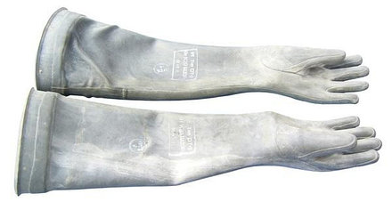 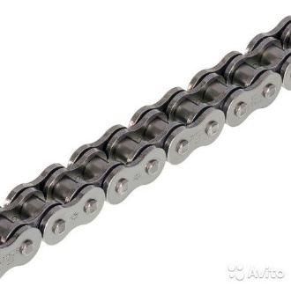 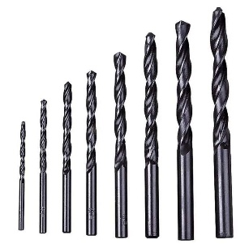 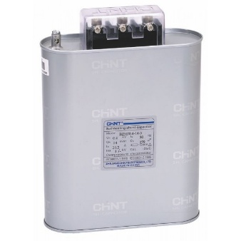 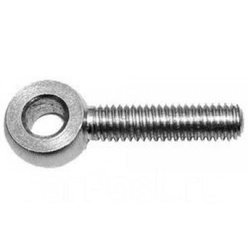
 | 2 | Цепь | Шаг цепи:80мм Диаметр валика:12мм Диаметр втулки:18мм Диаметр ролика:25мм | метр | 2
 | 3 | Свёрла | Ф=2,5; 3; 4; 5; 6; 8; 9; 10; 11; 12; 14мм | шт | 34
 | 4 | Фрезы | Ф=14; 16; 18; 20мм | шт | 4
 | 5 | Трёхфазный конденсатор | Chint BZMJ 0,45-20-3(AC-400B-20KVAR | шт | 4
 | 6 | Откидной болт | М12х70мм | шт | 50
 | 7 | Рым гайка | М12х70мм | шт | 50

2. | Срок предоставления коммерческого предложения – до 15.12.2019г

3. | Условия поставки – Доставка до завода

4. | Условия оплаты – 15% предоплата, 85% по факту поставки товара.

5. | Требуемые документы :
 | - Коммерческое предложение (с указанием условий оплаты и сроков доставки)
 | - Лицензия
 | - Сертификат
 | Контактный телефон: +99890 380 57 27 / e-mail: bakhodirjon.kambarov@uzcc.uz

